IO関連図
IO関連図
システム名 | サブシステム名 | 機能名 | 作成会社 | 担当者
勤怠管理システム | 社員情報一覧 | 社員情報一覧（画面）/勤怠承認詳細（画面） | SYM | 安

ログイン
社員情報一覧
社員情報登録更新

社員情報
部門情報

備考

画面レイアウト（社員情報一覧）
画面レイアウト
システム名 |  |  | サブシステム名 |  |  |  |  |  | 機能名 |  |  |  |  |  |  |  |  |  | 作成会社 | 担当者
勤怠管理システム |  |  | 社員情報一覧 |  |  |  |  |  | 社員情報一覧（画面）/勤怠承認詳細（画面） |  |  |  |  |  |  |  |  |  | SYM | 安

社員情報一覧
社員情報一覧仕様
社員ID：英数10文字
入社年月日：YYYY/MM/DDの形で画面表示、YYYYMMDDの形でDB保存
所属：10文字以内
性別：3文字以内（男、女）
年齢：数字10文字以内
メールアドレス：英数符号で50文字以内
・検索：社員ID、所属、入社年月日の入力有無により、組み合わせた条件で検索を実行します。それぞれの項目に入力が無い場合は、その項目を検索条件から外します。
追加：基本情報入力画面へ遷移します。
削除：選択のチェックボックスを入れた情報を削除します。操作ミス防止のために、追加から少し離れた位置かつ左に配置します（人間は左を選択しにくいため）。また、押された場合は「削除してもよろしいですか？」
ログアウト：画面を閉じて、ログアウトします。
スクロール：表示可能な数（20行）を超えたら、右の「▽△」からスクロール操作で表示します。

ログアウト
 |  | 社員ID |  |  |  |  |  |  |  |  |  | 所属

 |  | 入社年月日 | YYYY/MM/DD |  |  |  | ～ | YYYY/MM/DD

削除
追加
検索

 | 選択 | 社員ID |  | 入社年月日 |  | 氏名 |  |  |  | 性別 | 年齢 |  | 所属 |  | メールアドレス
 |  | H001 | YYYY/MM/DD |  |  |  |  |  |  | 〇 | 〇〇 |  | 〇〇（10文字以内） |  | 〇〇（50文字以内） |  |  | △
 |  |  |  |  |  |  |  |  |  | 男 |  |  | 開発１部
 |  |  |  |  |  |  |  |  |  | 女

 |  |  |  |  |  |  |  |  |  |  |  |  |  |  |  |  |  | ▽

 |  |  |  | SELECT
 |  |  |  |  | 社員ID |  |  |  |  | 入社年月日 | 氏名 |  |  | 性別名称 | 年齢 | T2.部門名称 | メールアドレス

 |  |  |  | FROM
 |  |  |  |  | 社員情報 |  | T1
 |  |  |  | LEFT JOIN
 |  |  |  |  | 部門情報T |  | T2
 |  |  |  | ON
 |  |  |  |  | T1.所属部門ID ＝ T2．部門ID

 |  |  |  | LEFT JOIN
 |  |  |  |  | 性別情報T |  | T3
 |  |  |  | ON
 |  |  |  |  | T1.性別ID ＝ T3．性別ID

 |  |  |  | WHERE
 |  |  |  |  | 1=1
 |  |  |  |  | IF | 画面入力.社員IDが入力の場合、
 |  |  |  |  |  | AND 社員ID ＝ 画面入力.社員ID
 |  |  |  |  | END IF

 |  |  |  |  | IF | 画面入力.所属が入力の場合、
 |  |  |  |  |  | AND 所属 ＝ 画面入力.所属
 |  |  |  |  | END IF

画面レイアウト（勤怠承認詳細）
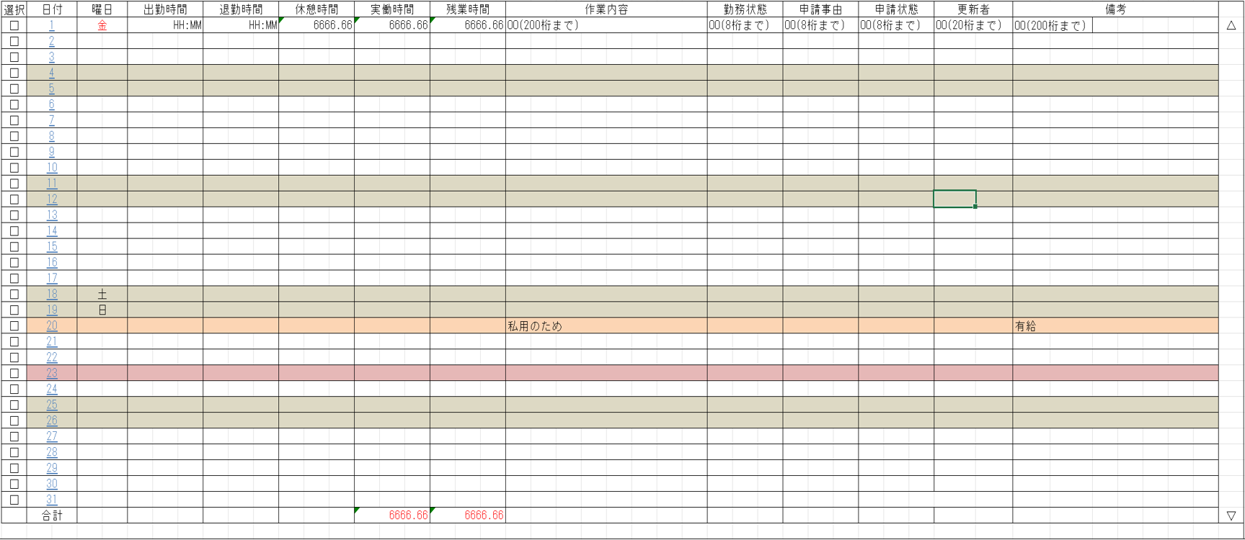
画面レイアウト
システム名 | サブシステム名 | 機能名 | 作成会社 | 担当者
勤怠管理システム | 社員情報一覧 | 社員情報一覧（画面）/勤怠承認詳細（画面） | SYM | 安

勤怠承認詳細
*管理者権限*
勤怠承認詳細仕様
承認：選択したものを一覧で表示する。もう一度、承認ボタンを押したら、選択したものの変更を認める（ヒューマンエラー対策）
申請状態：承認待ち（3）⇒承認済み（9）
一括選択：すべて選択する。
戻る：「7.勤怠承認一覧」に戻る

ログアウト

一括選択
承認
戻る

書式文字
画面レイアウトで使用される書式文字の説明

666666.66
数値型
記号 | 種別 | 意味 | 表記 | 入力値 | 表示/結果
6 | 表示 | 数値を表示する桁であることを表す。 値がない場合は右詰でゼロサプライして表示する。 |  | 1234 | 001234.00
999999
9 | 入力 | 数値を入力する桁であることを表す。 入力時は指定された桁数をすべて満たす必要がある。 |  | 1234 | 入力エラー （6桁すべて要入力）
ZZ,ZZZ,ZZ6.6ZZ
Z | 表示 | 6とともに用い、ゼロサプレスされる桁であることを表す。 |  | 1234.500 | 1,234.5
ZZZZZZZZ9.ZZ
 | 入力 | 9とともに用い、任意入力可能な桁であることを表す。 |  | 1234 | 入力OK

OOOOOOOO
文字型
記号 | 種別 | 意味 | 表記 | 入力値 | 表示/結果
O | 表示 | 文字を表示可能な桁であることを表す。個数が最大文字数を表す。 数値の場合とは異なり、値のない部分は表示しない。 |  | ABCDEF | ABCDEF
BBBBBBBB
B | 入力 | 文字を入力可能な桁であることを表す。個数が最大文字数を表す。 数値の場合とは異なり、値のない部分は表示しない。 |  | ABCDEF | 入力OK

YYYY/MM/DD
日付・時刻型
記号 | 種別 | 意味 | 表記 | 入力値 | 表示/結果
Y, M. D | 日付 | 日付を表示あるいは入力することを表す。 入力/出力の区別は項目説明書に記述される。 |  | 2005年 2月15日 | 2005/02/15
HH:MM:SS
H, M, S | 時刻 | （24時制の）時刻を表示あるいは入力することを表す。 入力/出力の区別は項目説明書に記述される。 |  | 19時4分 35秒 | 19:04:35
HH:MM:SS AM/PM
AM/PM | 時刻 | （12時制の）時刻を表示あるいは入力することを表す。 入力/出力の区別は項目説明書に記述される。 |  | 19時4分 35秒 | 19:04:35

その他ルール
半角/全角の区別は画面レイアウトで使用されている文字に依存する。

